ورقة1
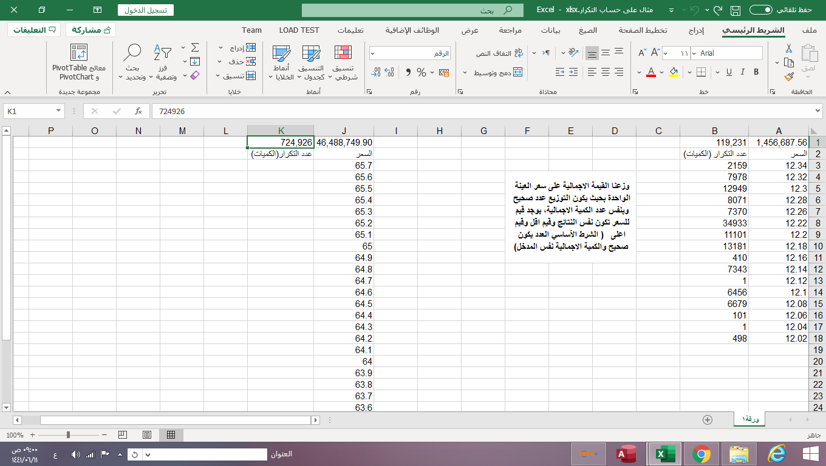
1,456,687.56 | 119,231 |  | 46,488,749.90 | 724,926
السعر | عدد التكرار (الكميات) |  | السعر | عدد التكرار(الكميات)
12.34 | 2159 |  | 65.7
12.32 | 7978 | وزعنا القيمة الاجمالية على سعر العينة الواحدة بحيث يكون التوزيع عدد صحيح وبنفس عدد الكمية الاجمالية، يوجد قيم للسعر تكون نفس النتائج وقيم اقل وقيم اعلى ( الشرط الأساسي العدد يكون صحيح والكمية الاجمالية نفس المدخل) | 65.6
12.3 | 12949 |  | 65.5
12.28 | 8071 |  | 65.4
12.26 | 7370 |  | 65.3
12.22 | 34933 |  | 65.2
12.2 | 11101 |  | 65.1
12.18 | 13181 |  | 65
12.16 | 410 |  | 64.9
12.14 | 7343 |  | 64.8
12.12 | 1 |  | 64.7
12.1 | 6456 |  | 64.6
12.08 | 6679 |  | 64.5
12.06 | 101 |  | 64.4
12.04 | 1 |  | 64.3
12.02 | 498 |  | 64.2
 |  |  | 64.1
 |  |  | 64
 |  |  | 63.9
 |  |  | 63.8
 |  |  | 63.7
 |  |  | 63.6
 |  |  | 63.5
 |  |  | 63.4
 |  |  | 63.3
 |  |  | 63.2
 |  |  | 63.1
 |  |  | 63

